Bug Report
BUG REPORT
ID | Tipo | Título | Descripción / Resultado Obtenido (TC) | Severidad | Prioridad | Entorno | Evidencia adjunta
1 | Defecto | Contraseña sin límites al editar usuario | TC 4: al editar un usuario desde el administrador, se permite establecer una contraseña que no cumple las reglas mínimas. | ALTA | P1 | Aplicación Lifting Up / panel administrador | 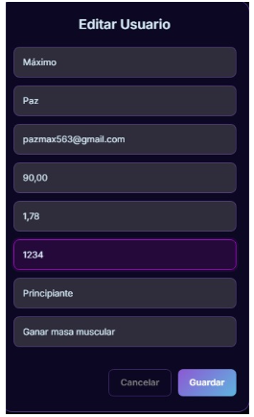 TC-LU-04
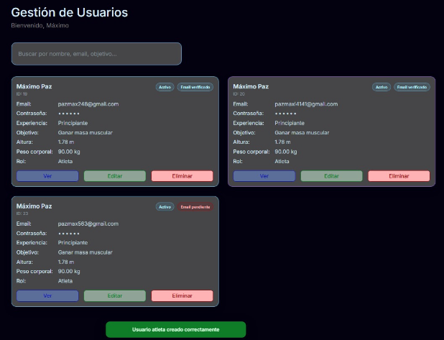
2 | Defecto | Permite Gmail duplicado del administrador | TC 5: el sistema permite crear un usuario utilizando el mismo Gmail que ya pertenece al administrador. | ALTA | P1 | Aplicación Lifting Up / panel administrador | 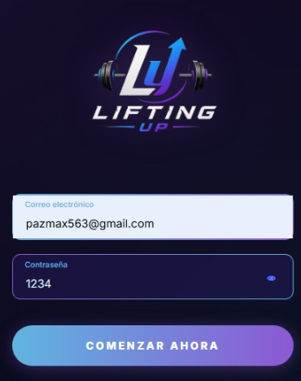 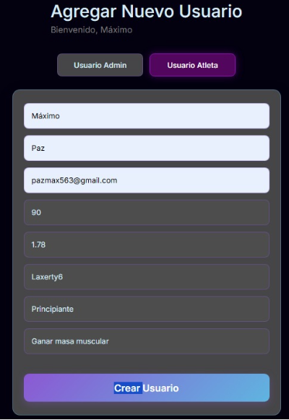 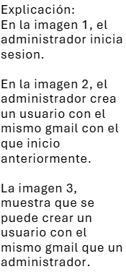 TC-LU-05

